Лист1
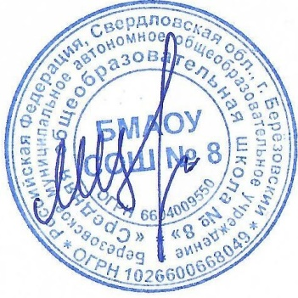
Утверждаю директор БМАОУ СОШ № 8

_____________________ |  | Цуканов М.Ю.

 |  |  | МЕНЮ
 |  |  |  |  | 19.02.2026 г.

Выход | Наименование блюд |  |  |  | стоимость питания (руб)

 |  | Завтрак 1-4 кл.
230.0 | Каша Дружба молочная вязкая с маслом сливочным |  |  |  | 46.05
30.0 | Батон витаминизированный с маслом |  |  |  | 42.4
200.0 | Чай |  |  |  | 8.29
40.0 | Хлеб "Чусовской" витаминизированный |  |  |  | 7.26
 |  |  |  | Итого за Завтрак 1-4 кл. | 104
 |  | Обед 1-4 кл.
200 | Щи из свежей капусты со сметаной |  |  |  | 36.24
90 | Печень по-строгановски |  |  |  | 57.29
150 | Каша рисовая рассыпчатая |  |  |  | 19.27
200 | Чай с лимоном |  |  |  | 8.29
70 | Хлеб пшеничный витаминизированный |  |  |  | 7.65
40 | Хлеб "Чусовской" витаминизированный |  |  |  | 7.26
 |  |  |  | Итого за обед 1-4 кл. | 136
 |  | Комплекс 1-4 кл. (завтрак и обед)
230.0 | Каша Дружба молочная вязкая с маслом сливочным |  |  |  | 46.05
30.0 | Батон витаминизированный с маслом |  |  |  | 42.4
200.0 | Чай |  |  |  | 8.29
40.0 | Хлеб "Чусовской" витаминизированный |  |  |  | 7.26
200 | Щи из свежей капусты со сметаной |  |  |  | 36.24
90 | Печень по-строгановски |  |  |  | 57.29
150 | Каша рисовая рассыпчатая |  |  |  | 19.27
200 | Чай с лимоном |  |  |  | 8.29
70 | Хлеб пшеничный витаминизированный |  |  |  | 7.65
40 | Хлеб "Чусовской" витаминизированный |  |  |  | 7.26
 |  |  | Итого за комплекс 1-4 кл. ( Завтрак и обед) |  | 217.2
 |  | Обед -5-11 кл. (льготники)
250 | Щи из свежей капусты со сметаной |  |  |  | 46.24
100 | Печень по-строгановски |  |  |  | 61.29
180 | Каша рисовая рассыпчатая |  |  |  | 25.27
200 | Чай с лимоном |  |  |  | 8.29
70 | Хлеб пшеничный витаминизированный |  |  |  | 7.65
40 | Хлеб "Чусовской" витаминизированный |  |  |  | 7.26
 |  |  |  | Итого за обед 5-11 кл. | 156
 |  | Комплекс 5-11 кл. (завтрак обед)
250.0 | Каша Дружба молочная вязкая с маслом сливочным |  |  |  | 49.05
30.0 | Батон витаминизированный с маслом |  |  |  | 42.4
200.0 | Чай |  |  |  | 8.29
40.0 | Хлеб "Чусовской" витаминизированный |  |  |  | 7.26
250 | Щи из свежей капусты со сметаной |  |  |  | 46.24
100 | Печень по-строгановски |  |  |  | 61.29
180 | Каша рисовая рассыпчатая |  |  |  | 25.27
200 | Чай с лимоном |  |  |  | 8.29
70 | Хлеб пшеничный витаминизированный |  |  |  | 7.65
40 | Хлеб "Чусовской" витаминизированный |  |  |  | 7.26
 |  |  | Итого за комплекс 5-11 кл. ( Завтрак и обед) |  | 255.2

